Layout
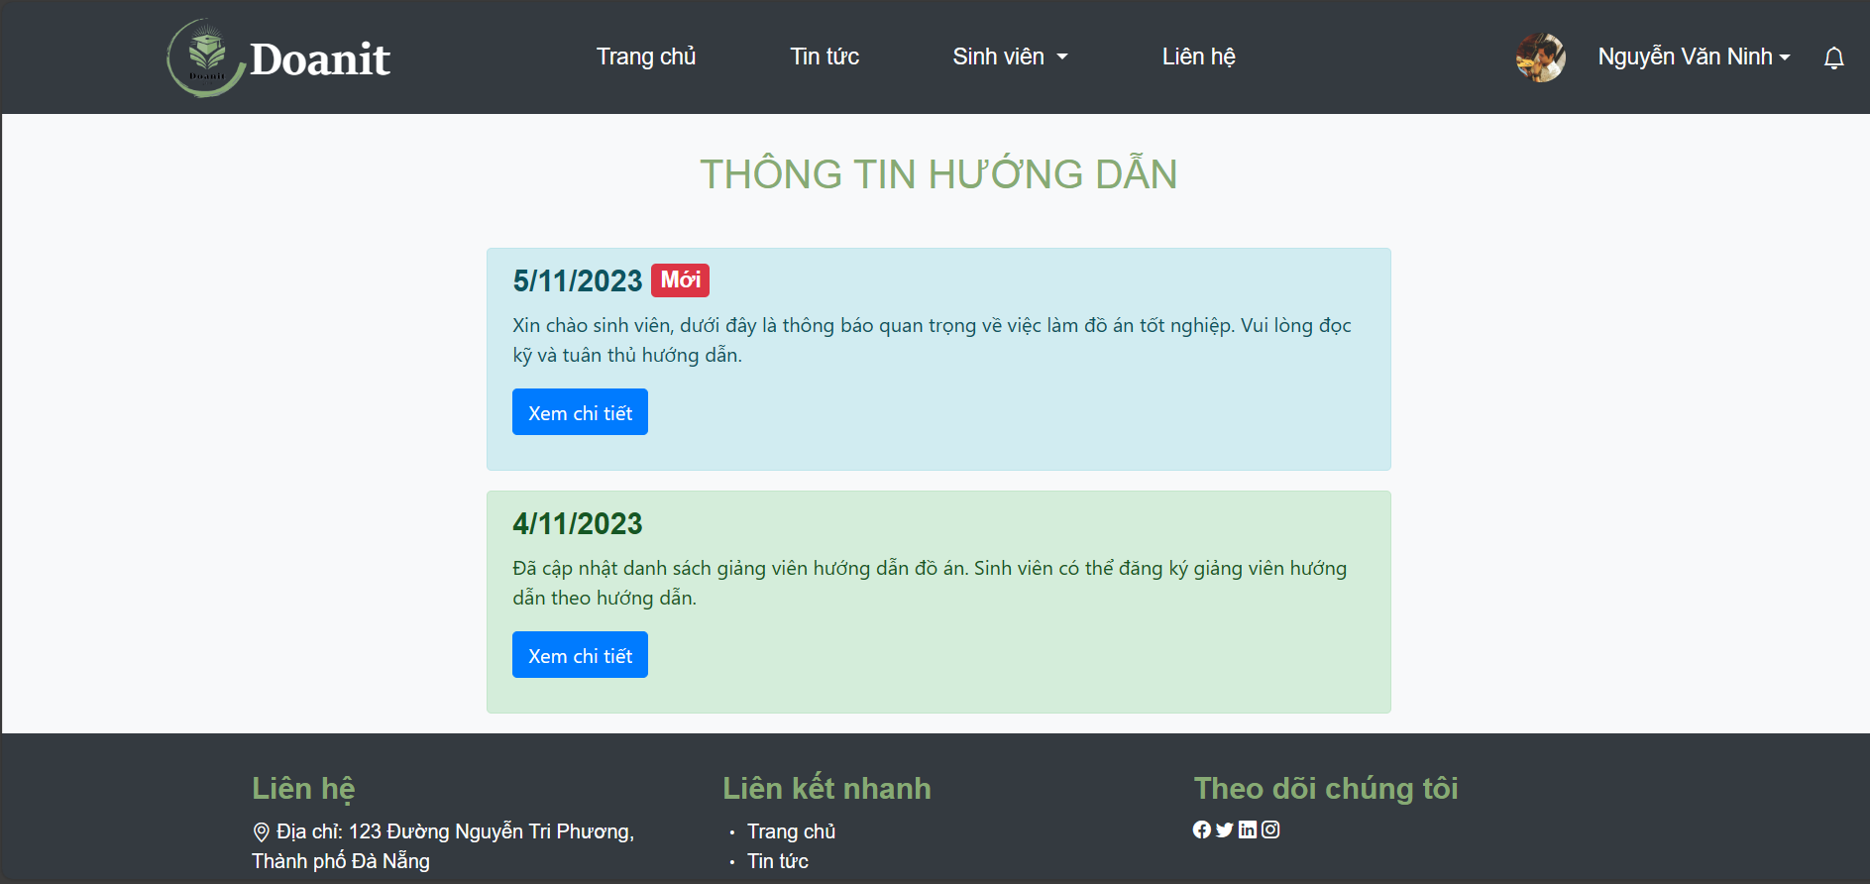
6.8.3 Màn hình danh sách đề tài

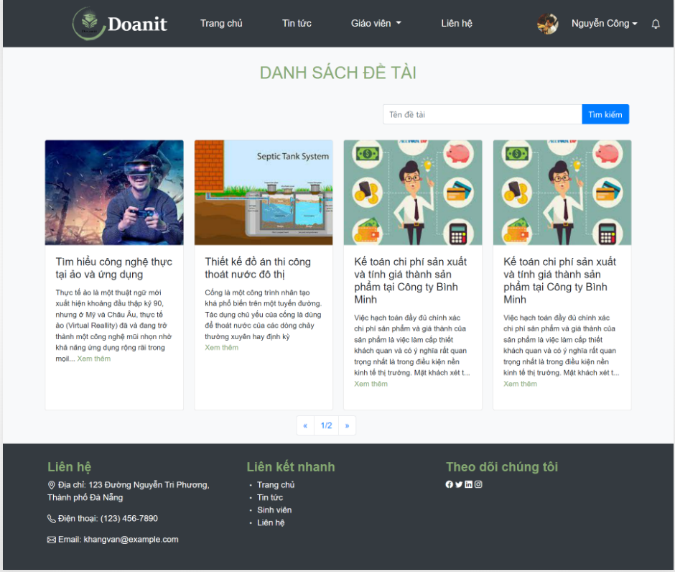

6.9.6 Màn hình xem thông tin hướng dẫn

